信用交易
融资融券市场交易数据统计(2024-10-11)

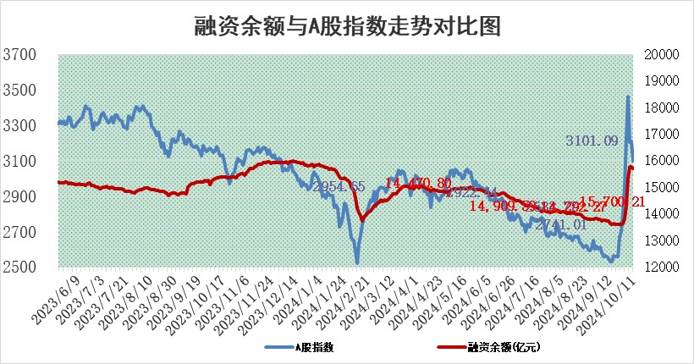
标的证券 | 融资融券余额（亿元） | 融资余额（亿元） | 融券余额（亿元） | 融资买入额（亿元） | 融资融券规模变化（亿元） | 融资余额增幅(‰) | 融券余额增幅(%)
统计数据 | 15,800.81 | 15,700.21 | 84.81 | 1,532.72 | -83.22 | -4.95 | -4.88

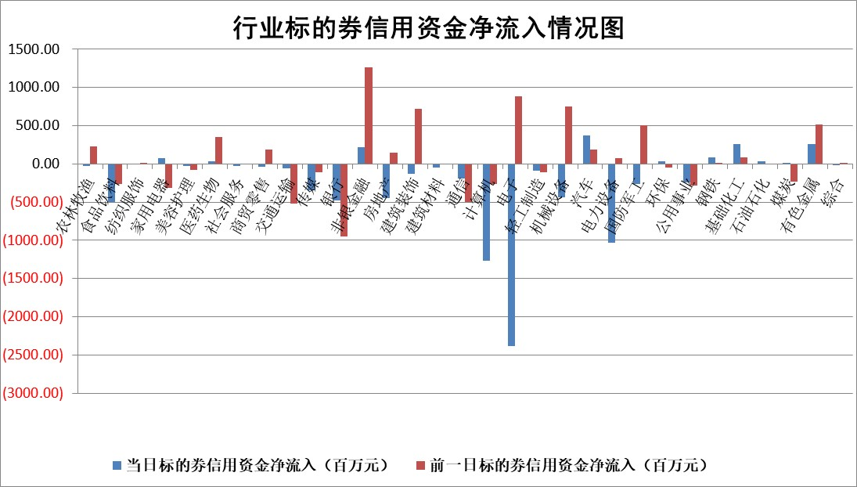

标的基金代码 | 标的基金简称 | 融资余额/市值(%) | 融资余额增幅(%) | 融资买入额/成交金额(%) | （融资余额净增额-融券余额净增额）/市值(‱) | 融券余额降幅(%) | ABS[（融资余额净增额-融券余额净增额）/市值净增额-1](%)
159902 | 华夏中小板ETF | 0.00 | 0.00 | 0.00 | 0.00 | 0.00 | 100.00
159915 | 易方达创业板ETF | 5.22 | -2.75 | 157230.97 | -14.76 | -0.04 | 97.73
159919 | 嘉实沪深300ETF | 0.70 | 4.23 | 20.20 | 2.96 | 11.40 | 101.14
159920 | 华夏恒生ETF | 30.77 | -0.06 | 3.59 | -1.87 | 2.43 | 99.25
159922 | 嘉实中证500ETF | 0.88 | 7.21 | 17.74 | 13.97 | 43.85 | 102.39
159925 | 南方沪深300ETF | 0.62 | -0.95 | 1.13 | -0.59 | 0.00 | 99.78
159928 | 消费ETF | 2.83 | 1.32 | 9.64 | 3.80 | 8.32 | 103.49
159934 | 易方达黄金ETF | 80.80 | 0.33 | 24.26 | 26.77 | 0.00 | 71.74
159939 | 全指信息技术ETF | 0.85 | -3.18 | 5.19 | -1.89 | 100.00 | 99.77
159940 | 全指金融地产ETF | 0.38 | -18.56 | 0.02 | -8.72 | 0.00 | 94.56
159995 | 半导体芯片ETF | 1.89 | 4.10 | 224.23 | 7.84 | 7.30 | 100.88
159997 | 天弘中证电子ETF | 2.24 | 7.06 | 7.63 | 14.78 | 5.13 | 102.33
159998 | 天弘中证计算机主题ETF | 0.75 | -15.28 | 0.07 | -13.54 | 0.00 | 98.91
510050 | 华夏上证50ETF | 2.75 | -4.68 | 347.34 | -13.09 | 20.09 | 93.30
510180 | 华安上证180ETF | 0.43 | -0.90 | 1.66 | -0.27 | 23.96 | 99.88
510880 | 华泰柏瑞红利ETF | 1.21 | -4.79 | 7.10 | -6.05 | 1.35 | 107.20
510900 | 易方达恒生H股ETF | 36.19 | -0.02 | 6.76 | -0.90 | 0.00 | 99.71
511010 | 5年期国债ETF | 2.27 | -1.17 | 0.12 | -2.68 | 0.00 | 103.47
511380 | 可转债及可交换债券ETF | 1.31 | 7.05 | 7.41 | 8.65 | 0.00 | 105.02
512000 | 全指证券ETF | 7.05 | 2.18 | 18.51 | 14.66 | -14.67 | 105.96
512010 | 沪深300医药卫生ETF | 6.35 | -0.87 | 55.76 | -5.46 | 5.05 | 99.13
512070 | 沪深300非银ETF | 2.53 | -6.78 | 284.65 | -18.40 | -9.59 | 89.84
512400 | 南方中证申万有色金属ETF | 4.05 | 2.53 | 0.79 | 9.73 | -1.96 | 102.85
512580 | 广发中证环保产业ETF | 0.69 | -28.43 | 0.08 | -27.33 | 0.00 | 94.10
512660 | 国泰中证军工ETF | 3.75 | -1.81 | 18.69 | -6.81 | 24.95 | 98.71
512800 | 华宝中证银行ETF | 10.85 | -2.90 | 0.79 | -32.05 | 1.78 | 327.06
512980 | 广发中证传媒ETF | 2.55 | -2.65 | 144.37 | -7.00 | -42.40 | 98.86
515030 | 华夏中证新能源汽车ETF | 2.36 | 9.45 | 11.37 | 19.41 | -35.58 | 103.14
515050 | 华夏中证5G通信主题ETF | 0.93 | -3.40 | 2.58 | -3.29 | 4.04 | 99.34
515070 | 华夏中证人工智能ETF | 2.86 | -1.67 | 5.62 | -4.86 | 0.00 | 99.29
标的股票比较指标 |  | 融资余额/流通A股市值(%) | 融资余额增幅(%) | 融资买入额/成交金额(%) | （融资余额净增额-融券余额净增额）/流通A股市值(‱) | 融券余额降幅(%) | ABS[（融资余额净增额-融券余额净增额）/流通A股市值净增额-1](%)
前十名标的个股 |  | 中银绒业 | 中粮科工 | 丰林集团 | 安达智能 | 旋极信息 | 天亿马
 |  | 迪马股份 | 保变电气 | 夏厦精密 | 夏厦精密 | 节能铁汉 | 新和成
 |  | 美吉姆 | 中铝国际 | 新和成 | 川润股份 | 格科微 | 德必集团
 |  | 保力新 | 津投城开 | 青松建化 | 海兰信 | 海普瑞 | 光大证券
 |  | 亿利洁能 | 杭州柯林 | 莱尔科技 | 索宝蛋白 | 桂冠电力 | 华特达因
 |  | 江苏阳光 | 中金公司 | 德美化工 | 保变电气 | 深高速 | 拓维信息
 |  | 中南建设 | 安达智能 | 中金辐照 | 山水比德 | 三元生物 | 华联控股
 |  | 仁东控股 | 晓鸣股份 | 杭州柯林 | 宏德股份 | 光明地产 | 青木股份
 |  | 雅博股份 | 川润股份 | 焦作万方 | 海能达 | 南方传媒 | 新国都
 |  | 骏成科技 | 山水比德 | 鲁泰A | 中远通 | 航天发展 | 百隆东方
后十名标的个股 |  | 凯撒文化 | 星源卓镁 | 富乐德 | 恒帅股份 | 民和股份 | 川润股份
 |  | 惠程科技 | 百隆东方 | 科源制药 | 星源卓镁 | 济民医疗 | 凯旺科技
 |  | 广汇汽车 | 新泉股份 | 电投产融 | 华海诚科 | 阳光照明 | 亚通股份
 |  | 海印股份 | 海创药业 | 远达环保 | 天亿马 | 维信诺 | 金石资源
 |  | 盛屯矿业 | 天亿马 | 海通证券 | 中海达 | 利欧股份 | 锐捷网络
 |  | 江苏舜天 | 深圳新星 | 凯撒文化 | 五矿资本 | 科大智能 | 中国铝业
 |  | 威创股份 | 五矿资本 | 惠程科技 | 丰立智能 | 苏宁环球 | 保变电气
 |  | 广电网络 | 方邦股份 | 广汇汽车 | 瑞纳智能 | 上海贝岭 | 通力科技
 |  | 东旭光电 | 恒帅股份 | 海印股份 | 国民技术 | 海量数据 | 九丰能源
 |  | 东旭蓝天 | 润本股份 | 盛屯矿业 | 三维天地 | 鲁信创投 | 浙江荣泰
说明：1.以上普通交易数据和信用交易数据皆以交易日收盘后数据为基准；2.上述标的证券总数据只计算标的证券市场总数据，不包括从标的证券中调出去标的证券数据，所以与交易所公布的总值略有不同； 3.上述行业采用申万一级行业分类；4.以上标的基金和标的个股中比较的6个指标值中：前5个（从左至右）为正向指标，值越大排名越靠前；第6个为逆向指标，值越小，排名越靠前；5.第6个指标中ABS[]表示求绝对值，其主要用于考量信用资金相对净流入对股价相对净变化的贡献程度；6.数据来源：wind，交易所。

 |  |  |  | 证券代码 | 新增融资余额 | 融资买入额 | 融资买入增幅前10
 |  | 1 | 西部建设 | 002302 | 80643953 | 177472374 | 41%
 |  | 2 | 天键股份 | 301383 | 27855096 | 56831811 | 39%
 |  | 3 | 井松智能 | 688251 | 7040854 | 13763946 | 27%
 |  | 4 | 国电电力 | 600795 | 116116226 | 151740647 | 23%
 |  | 5 | 华立科技 | 301011 | 9342856 | 31199107 | 23%
 |  | 6 | 捷邦科技 | 301326 | 9066090 | 22350547 | 22%
 |  | 7 | 海利尔 | 603639 | 19864834 | 35520613 | 20%
 |  | 8 | 华研精机 | 301138 | 7597460 | 13339451 | 16%
 |  | 9 | 鹏辉能源 | 300438 | 83773067 | 304558811 | 16%
 |  | 10 | 建科股份 | 301115 | 7106455 | 29879412 | 15%

